System overview
① | System communicate model

CAN software PC
PC driver
CAN simulator device
USB
CAN
 |  |  |  |  |  | …………

 |  | Qt develop | Linux device driver |  | TM4C123G board develop

② | CAN software PC feature

Database Edit software
Gọi để mở
Simulator software

Sử dụng database

 | - | Tạo mới database | - | Cấu hình hệ thống
 | - | Mở database có sẳn | - | Interactive các message/ signal
 |  |  | - | Tạo test scenario
 |  |  | - | View nội dung message (trace)
②.① | Database Edit software
 | - | Là một chương trình độc lập
 | - | Database được lưu trữ giống database của Vector (Cần tìm hiểu)
 | - | Hỗ trợ được các loại data format: Intel, Motorola cả big và little endian
 | - | Hỗ trợ edit message, signal, add/ remove signal vào message/ signal

②.② | Simulator software
 | - | Cấu hình được những cổng CAN nào sử dụng, tốc độ như thế nào
 | - | Load được database vào trong test model
 | - | Add/remove được sơ đồ kết nối các khối (trace, interactive generator)
 | - | Add/remove được các message vào trong IG
 | - | Trong IG có thể edit được các waveform của từng signal. Waveform: sine, toggle, square
 | - | Trong IG có thể setting cycle của từng message.
 | - | Trong lúc đang simulate, có thể edit nội dung message ở dạng raw data hoặc physical value
 | - | Trace window hiển thị các thuộc tính của message: ID, length, direction, data, signal value.
 | - | Statistic window hiển thị như phần mềm Vector

③ | PC driver
 | - | Nhận biết thiết bị cắm, rút
 | - | CAN software có thể đóng, mở thiết bị qua device node
 | - | CAN software có thể cấu hình baudrate thiết bị qua file descriptor
 | - | CAN software có thể gửi/nhận message CAN qua file descriptor
④ | CAN simulator device
 | - | Có hai giao tiếp chính: CAN và USB
 | - | Giao tiếp USB để nhận điều khiển từ PC
 | - | Giao tiếp USB gửi message từ CAN (CAN nhận được)
 | - | Giao tiếp USB thông báo thiết bị CAN bị đứt kết nối.

Components
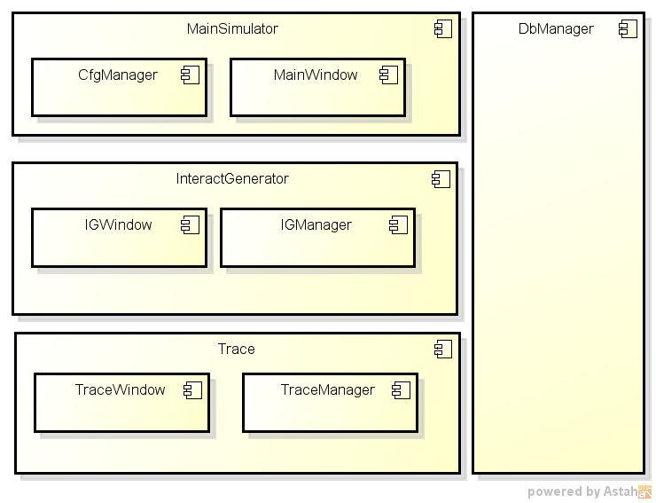
① | Main components
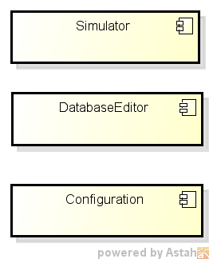

② | Database Editor

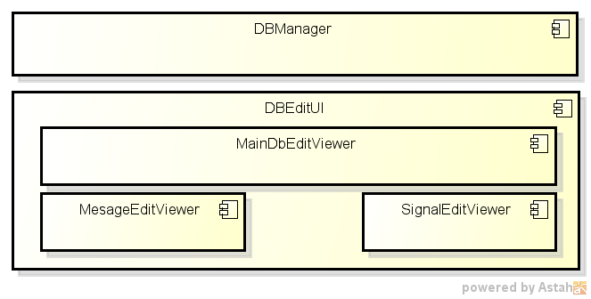

③ | Simulator software

Database Editor
QMenu
QPushbutton
QWindow
QStackedWidget
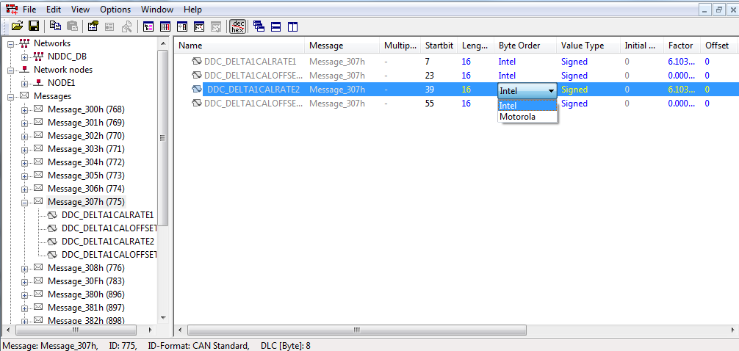
 | Cơ bản về UI specs
1 | Menu
 | File | Edit | Option | Help
 | Create database | New | Setting | About
 | Open database | Edit
 | Save | Delete
 | Save as | Copy
 | Exit | Paste
QTreeView
Using QStandardItemModel and
QStandardItem to add/remove items

QTableWidget
QComboBox

 | LUẬN GIẢI ĐỂ THIẾT KẾ
1 | Những luận điểm chung
* | Khi đọc database file cần phân tích các signal không được add vào message và có add vào message
* | Đồi với signal không được add vào signal sẽ có format:
 | BO_ 3221225472 VECTOR__INDEPENDENT_SIG_MSG: 0 Vector__XXX
 | SG_ SIGNAL_2 : 0|8@1- (1,0) [0|0] "" Vector__XXX
* | Đối với signal được add vào message thì có format
 | BO_ 1 New_Message_2: 8 Vector__XXX
 | SG_ SIGNAL_1 : 0|6@1- (1,0) [-32|31] "" Vector__XXX
* | Các message được quản lý theo mảng Qvector, data là con trõ đến thông tin message
* | Các signal cũng được quản lý theo mảng Qvector, data là con trõ đến thông tin signal, Đối với signal được add/ không được add vào message đều nằm trong một danh sách QVector
* | Cần có struct để quản lý thông tin của một message và signal
* | Các signal có thể cùng tên nhưng phải khác một trong số các thông tin còn lại
* | Trong danh sách quản lý message thì phải có một danh sách reference đến các signal (nằm trong danh sách signal). Khi thêm/xóa một signal thì cần cập nhật lại danh sách này của từng message.
* | Khi cập nhật thông tin của một signal thì tự thông tin của các signal trong message sẽ tự động cập nhật

2 | Load database
* | Đọc từng record trong file dbc, nếu gặp record là message thì add vào trong danh sách message.
* | Đọc từng record trong file DBC để tạo danh sách signal, nếu signal cùng thông tin (length, min, max, name, comment, byteorder) thì chỉ xem là một message. Cần đánh dấu signal đó có được add trong message hay không.
* | Trong từng message cần có một danh sách các signal (chỉ reference, không allocate mới)
* | Khi việc load database hoàn thành thì tiến hành vẽ màn hình.

3 | Lưu database
* | Từ danh sách signal, lọc ra các signal không nằm trong message nào và lưu vào record
 | BO_ 3221225472 VECTOR__INDEPENDENT_SIG_MSG: 0 Vector__XXX
 | SG_ SIGNAL_2 : 0|8@1- (1,0) [0|0] "" Vector__XXX
* | Các message sẽ được lưu tuần tự thành các record trong danh sách message, thông tin signal của message được lấy trong danh sách signal của message.

4 | Edit thông tin signal (general - không phải edit thông tin signal trong message)
* | Khi edit một signal thì đầu vào là pointer đến struct quản lý signal đó.
* | Thông tin signal sau khi edit sẽ thay đổi, các message liên quan sẽ tự động cập nhật (do sử dụng reference/pointer để quản lý chứ ko allocate memory riêng). Do vậy việc view message cũng được cập nhật.

 | THIẾT KẾ

1 | Cấu trúc dữ liệu quản lý database
* | Được dùng cho việc load, save, edit, delete, add message hay signal
* | Assumption đã có những cấu trúc sau:
 | CANSignal | Chứa toàn bộ thông tin về signal
 | CANSignalInMsg | Chứa thông tin về startbit và lưu địa chỉ của struct quản lý signal (CANSignal)
 | CANMessage | Chứa thông tin general của message (length, ID, name,…) và danh sách các signal được quản lý bằng Qvector<CANSignalInMsg*>

CANMessage*
Name,
Length,
ID,...
Qvector<CANSignalInMsg*>
Qvector <CANMessage*>
CANSignalInMsg*
Start bit,
CANSignal*
CANMessage*
Name,
Length,
ID,...
Qvector<CANSignalInMsg*>
CANMessage*
Name,
Length,
ID,...
Qvector<CANSignalInMsg*>
CANSignalInMsg*
Start bit,
CANSignal*
CANSignalInMsg*
Start bit,
CANSignal*
CANSignal*
Length,
name,
min,
max,...
Qvector <CANSignal*>
CANSignal*
Length,
name,
min,
max,...
CANSignal*
Length,
name,
min,
max,...

CANMessage*
Name,
Length,
ID,...
Qvector<CANSignalInMsg*>
Qvector <CANMessage*>
CANSignalInMsg*
Start bit,
CANSignal*
CANMessage*
Name,
Length,
ID,...
Qvector<CANSignalInMsg*>
CANMessage*
Name,
Length,
ID,...
Qvector<CANSignalInMsg*>
CANSignalInMsg*
Start bit,
CANSignal*
CANSignalInMsg*
Start bit,
CANSignal*
CANSignal*
Length,
name,
min,
max,...
Qvector <CANSignal*>
CANSignal*
Length,
name,
min,
max,...
CANSignal*
Length,
name,
min,
max,...
2 | Diagram



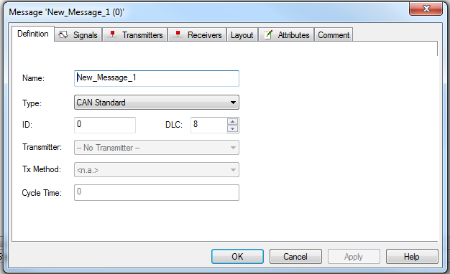
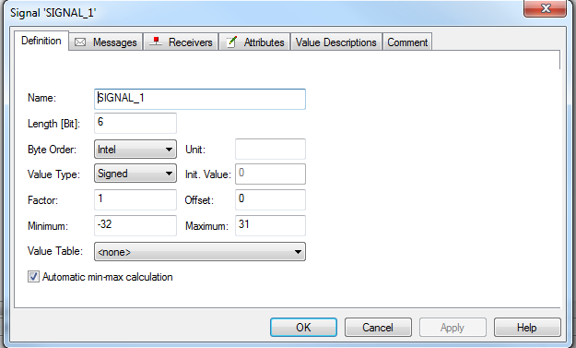

* | Các lớp trong diagram được giao tiếp với nhau bằng signal và slot.

Simulator
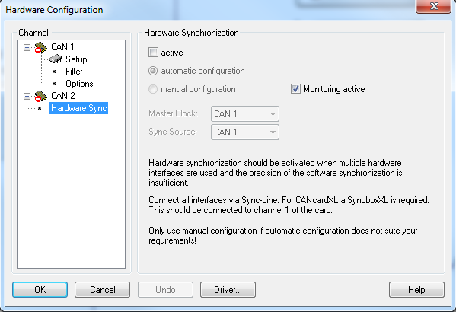
QMenu
QWindow
A. | Specification
1 | Menu
 | File | View | Start | Mode | Configuration | Window | Help
 | New configuration | Measurement setup | Start simulate | Online mode | Network configure | Close all windows | About
 | Load configuration | Trace | Stop simulate | Offline mode | Option | Minimize all windows
 | Save configuration | IG
QPushButton
QPixmap pixmap("image_path");
QIcon ButtonIcon(pixmap);
button->setIcon(ButtonIcon);
button->setIconSize(pixmap.rect().size());
 | Save configuration as
 | Associate database

2 | Measurement setup

 | Looking sheet "Configuration file" to implement
display when start software

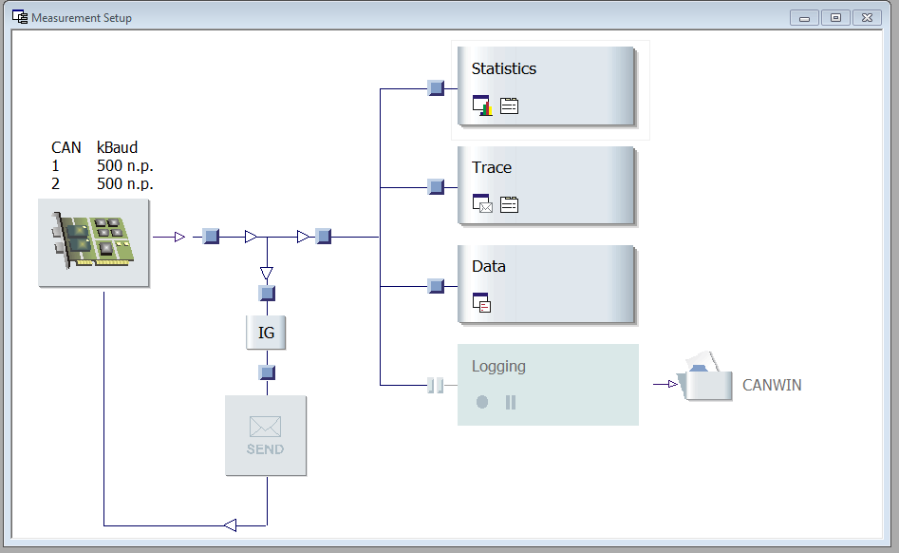

QLabel

QPushButton

QPushButton

QLine

QWindow

Configuration file
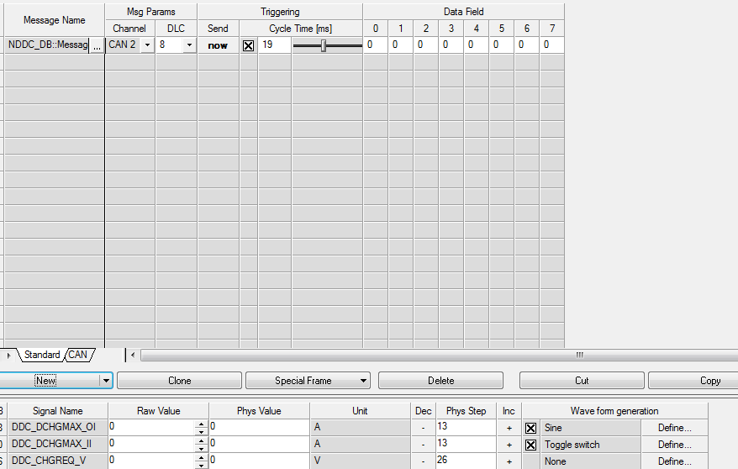
I | Configuration part
"CFG":{
"CANUsed": 2,
"CAN 1": {
"Baud": 500
},
"CAN 2": {
"Baud": 500
},
"Main": {
"Join":{
"Name": ""
}
},
"Input": {
"Join":{
"Name": ""
},
"Branches": {
"Branch": {
"Join":{ "Name": ""
},
"Filter":{ "Name": "PF",
"Mask": 123,
"ID": 456
},
"Join":{ "Name": ""
},
"Trace":{ "Name": "Trace"
}
},
"Branch": {
"Break":{ "Name": ""
},
"Data":{ "Name": "Data"
}
},
"Branch": {
"Join":{ "Name": ""
},
"Logging":{ "Name": "Logging",
"Path":"D:\\Projects\\CANSim\\log.blf"
}
}
}
},
"Generate": {
"Join":{ "Name": ""
},
"Filter":{ "Name": "PF",
"Mask": 123,
"ID": 456
},
"Join":{ "Name": ""
},
"IG1":{ "Name": "IG"
}
}
}

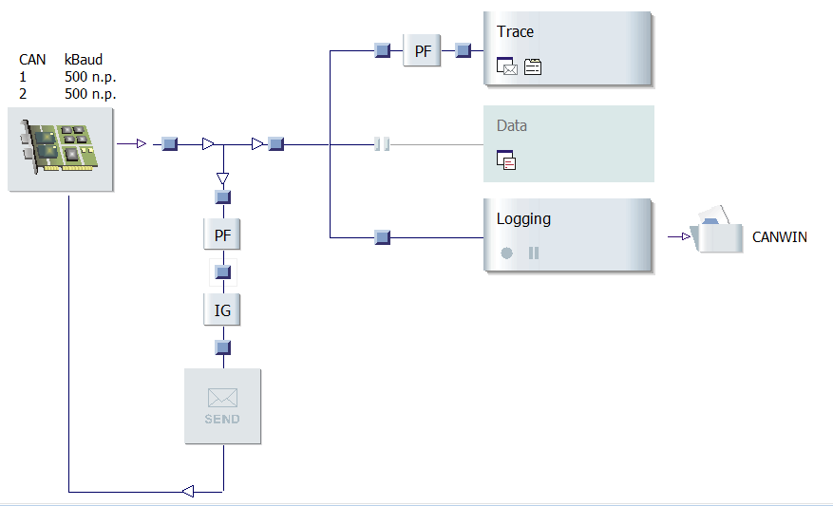
Trace

Join
Break

Logging

Filter

IG

 |  | NOTE: Using Qjson to parse

II | Interactive generator part

"IG1": {
"Name": "IG",
"Message": {
"Name": "ffgsgfgsfgsg"
"ID": 0x380,
"Cycle": 100,
"Signals":{
"name of signal 1":{
"value": the value in float,
"startbit": start bit (0 --> 63),
"waveform": {
"Name": "Sine"
"Period": Number samples (default 1000)
"Amplitude": value of amplitude. default: (min + max)/2
}
},
"name of signal 2":{
"value": the value in float,
"startbit": start bit (0 --> 63),
"waveform": {
"Name": "Square"
"Level 1": value level 1 (min default)
"Level 2": value level 2 (max default)
}
},
"name of signal 3":{
"value": the value in float,
"startbit": start bit (0 --> 63),
"waveform": {
"Name": "None"
}
},
...........
}
}
},
"IG2": { ............

LoadDb
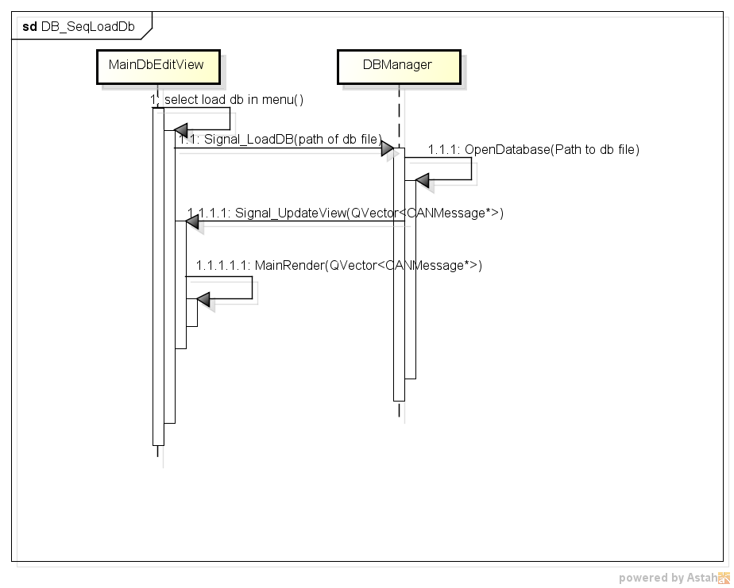

SaveDb
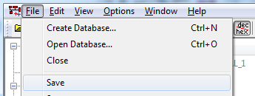

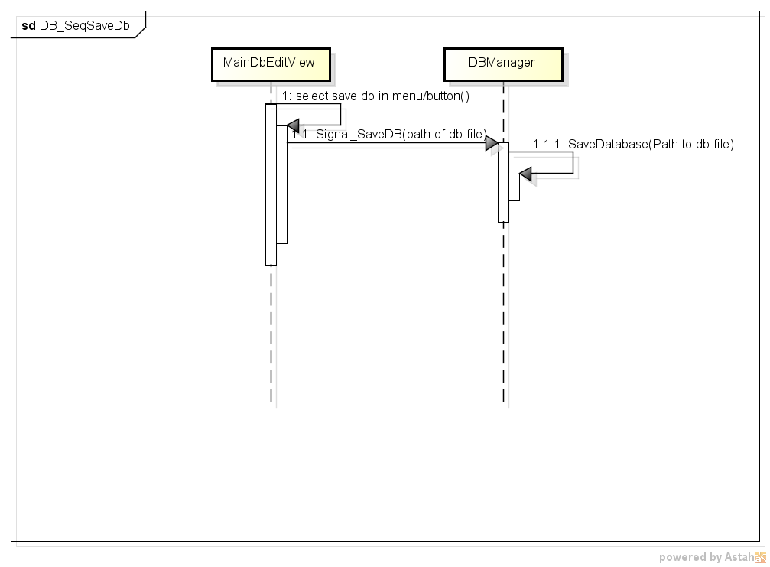

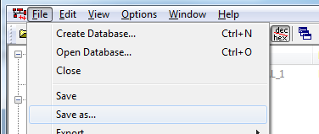

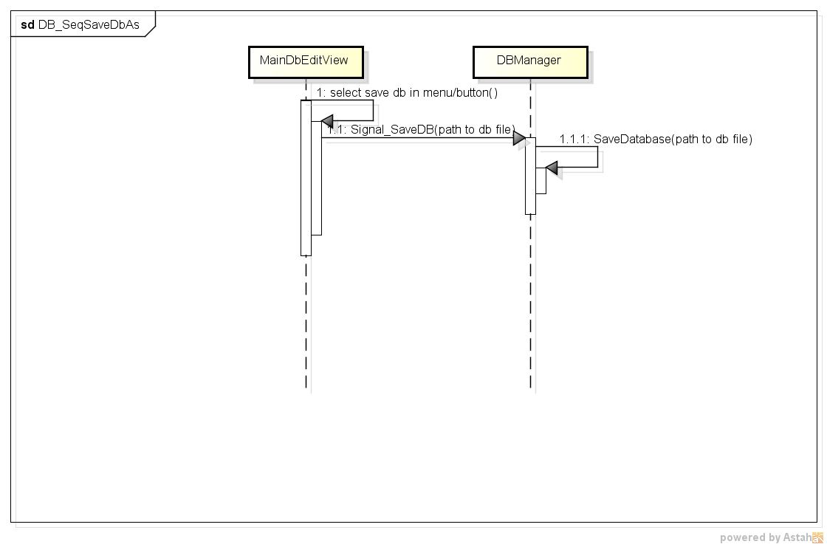

AddMessage
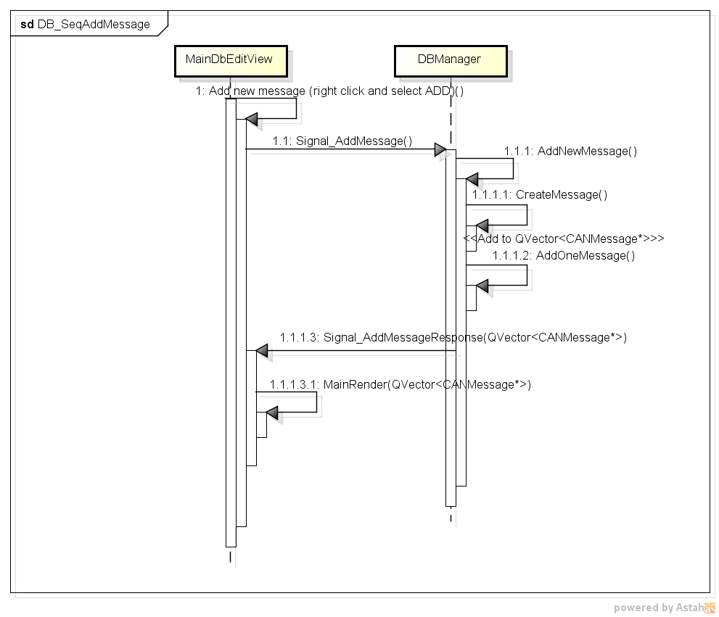

OpenEditMessage
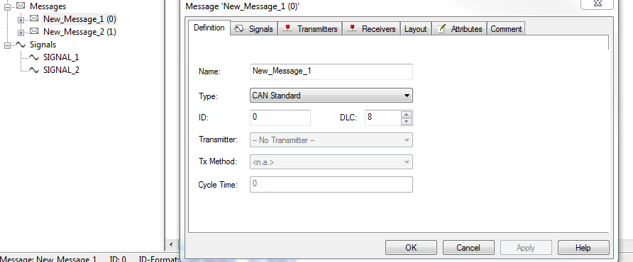

 | v

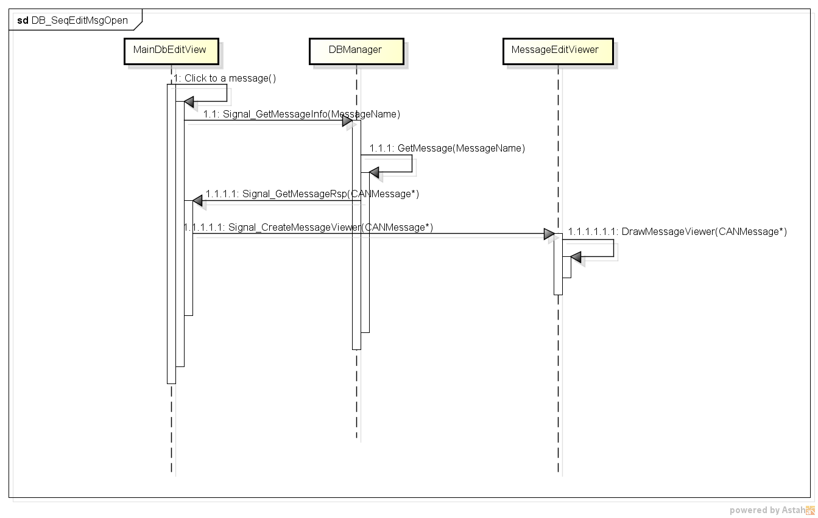

Editing message, this class must create a new object of CANMessage to edit. Remind using case Add/Remove message, press OK and CANCEL

